계산기
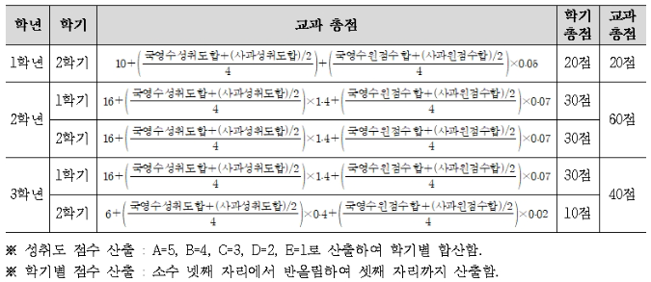
2028학년도 내신 교과 점수 계산기 (국어·영어·수학·사회·과학)
사과 = 사회+과학 / 가중평균 = (국영수 합 + 사과 합÷2) ÷ 4 / 성취도 환산 A=5, B=4, C=3, D=2, E=1 / 학기 점수는 소수 셋째 자리까지 반올림

입력 상태 |  | 일부 학기만 입력됨 |  | 최종 교과 총점 |  | 0.000 |  | 총 만점 |  | 120.000

학년 | 학기 | 국어 성취도 | 영어 성취도 | 수학 성취도 | 사회 성취도 | 과학 성취도 | 국어 원점수 | 영어 원점수 | 수학 원점수 | 사회 원점수 | 과학 원점수 | 학기 점수
1학년 | 2학기
2학년 | 1학기
2학년 | 2학기
3학년 | 1학기
3학년 | 2학기
사용 팁: 파란색 칸만 입력하면 나머지는 자동 계산됩니다. 성취도는 드롭다운(A~E)으로 선택할 수 있습니다.
사회 과목이 없는 학기에는 역사과목으로 대체함.

